이력서
입 사 지 원 서

사진필히첨부 |  |  |  |  |  |  |  |  |  |  |  |  |  |  | 희망연봉
 |  |  |  |  | 성 명 |  |  | (한글) |  | 김 현 정 |  |  |  |  | 지원분야 |  | IT웹,JSP
 |  |  |  |  |  |  |  | (한자) |  | 金 玹 廷 |  |  |  |  | 생년월일 |  | 1990.03.18
 |  |  |  |  |  |  |  | (영문) |  | Kim hyun jeong |  |  |  |  | 휴대폰

 |  |  |  |  | 주 소 |  |  | 부산광역시 해운대구 중동1로 19번길 27-43
 |  |  |  |  | E-mail |  |  | hyuijyng@hotmail.com

학 력 |  | 입 학 |  |  | 졸 업 |  |  | 학 교 |  |  |  |  |  | 전 공 |  |  |  | 학과 성적
 |  | 년 | 월 |  | 년 |  | 월
 |  | 2009 | 3 |  | 2011 |  | 2 | 부산경상대학교 |  |  |  |  |  | 관광일본어 |  |  |  | 3.96
 |  | 2015 | 3 |  |  |  |  | 세종사이버대학교 |  |  |  |  |  | 컴퓨터소프트웨어학과

교육 및 연 수 |  | 교육 및 연수과정 |  |  |  |  |  | 교육 기간 |  |  |  |  |  | 주요 내용
 |  | 부산IT 응용SW엔지니어링 Java표준프레임워크 개발자 양성과정 |  |  |  |  |  | 2017년 9월~2018년4월 |  |  |  |  |  | Java, 안드로이드,JSP,Oracle,Spring

자격 사항 |  | 종 류 |  |  |  | 취득일 |  |  |  | 발행기관 |  |  |  | 외국어 능 력 |  | 영어 : (TOEIC )
 |  | 관광통역안내사 (일본어) |  |  |  | 2011년 01월 |  |  |  | 한국관광공사
 |  | 컴퓨터활용능력 2급 |  |  |  | 2009년 10월 |  |  |  | 대한상공회의소 |  |  |  |  |  | 일어 : JLPT N1
 |  | 워드프로세서 2급 |  |  |  | 2003년 03월 |  |  |  | 대한상공회의소
 |  | JLPT N1 |  |  |  | 2011년 01월 |  |  |  | 일본국제교류기금 /일본국제교육지원협의회 |  |  |  |  |  | 중국어 :

 |  |  |  |  |  |  |  |  |  |  |  |  |  |  |  | 기타 :

경력 사항 |  | 근 무 처 |  |  |  | 기 간 |  |  |  | 부 서 |  |  |  | 담당 업무
 |  | 롯데백화점 동래점 |  |  |  | 2015-07~2016-06 |  |  |  | 식품팀 |  |  |  | 사무보조, 경리, 회계

 | 본인은 귀사에 입사하고자 입사지원서를 제출합니다.
 | 위의 기재사항은 사실과 다름이 없습니다.
 | 허위사실이 있을 때에는 채용취소 등 어떠한 처분에 대해서도 이의를 제기하지 않겠습니다.
 |  |  |  |  |  | 2018 |  |  | 년 | 4 |  | 월 | 12 | 일
 |  |  |  |  |  | 지원자 성명 |  |  |  |  |  | 김 현 정 |  |  | (인)
부산IT직업전문학교
자 기 소 개 서
1. 성장과정
성적이 최우선은 아니다. 그저 하는 일에 책임감을 가지고 온 힘을 다해라. 가족이 우선이다. 라는 말씀으로 언제나 맡은 일을 끝까지 마무리하고, 시간약속은 철저히 지켜라. 이웃 분들께 예절 바르게 인사하는 등, 사소한 것에서부터의 예의를 지키는 것을 어렸을 때부터 보고 자라왔고, 다른 가정과는 다른 대가족이기 때문에 조금 보수적이면서도 개인보다는 공동체를 먼저 생각하며 다른 사람을 배려하는 마음을 먼저 하는 것을 배우며 자라왔습니다.

2. 학창시절
어린시절부터 컴퓨터와

3. 성격상의 장단점
-"도전, 적극, 끈기" 저를 표현하는 3단어라 하겠습니다. 여러 가지 도전하기 좋아하여 생각을 하면 끝까지 적극적으로 도전하기를 즐깁니다. 그리고 어떤 일을 적극적으로 하며 끝까지 하는 끈기를 가지고 있다고 자부합니다. 때로는 적극적으로 돌진하는 저돌성 때문에 약간 급한 성격이라는 말을 듣기도 하고, 실수들도 있었습니다. 그래서 나름대로 보완하기 위해 메모를 하는 습관이 생겼습니다. 항상 모든 일을 하기에 앞서 준비물을 적고, 언제, 어떻게 진행해야 할 지를 간단히 메모를 해두면 잊어버릴 염려도 없을 뿐만 아니라 체계적으로 모든 일을 할 수 있어 지금 저에게 필수가 되었습니다.

4. 지원동기 및 회사에 대한 감상
-개발자로서의 꿈을 이루자! 부산 IT에서 프로젝트를 수행하며 배웠던 것을 실무에 적용하는 개발자의 첫 시작을, 귀사에서 저의 역량을 발휘 하고자 지원합니다. 등산이 자연을 이기는 것이 아니라 자기 자신을 이기는 일이듯 앞으로의 삶의 터전이 될 직장에서도 자신과의 싸움에 목표를 두고 전진해 가겠습니다. 그리고 개발자로서 조직에 기여할 수 있도록 협동심을 최대한 발휘하고 최고의 경영자가 되겠다는 생각보다는 기술 분야에서 최고의 참모가 되겠다는 생각을 가지고 업무에 임하겠습니다. 이러한 저의 생각을 바탕으로 귀사에 입사하여 실무 기술을 배우고 활용하고 싶습니다. 그리고, 기술의 벽을 꾸준히 뛰어넘어 온 귀사에서 저 역시 저의 한계를 넘어 보고 싶습니다. 또한 현명한 판단과 성실한 태도를 가지고 회사의 어려움을 곧 나의 어려움으로 여겨 열심히 일할 것이고, 직장 동료들과도 늘 화기애애한 분위기를 이룩할 수 있도록 애 쓸 것입니다. 함께 하는 모든 이들의 성실함이 곧 회사의 힘이 될 수 있다는 생각 아래 화합과 협동을 최우선으로 생각하겠습니다.

5. 생활신조
-솔직함으로 다가 가자! 저는 어떤 일을 하든 신중한 태도로 다가 서려고 노력합니다. 주위를 깨끗하게 정리 정돈하는 생활습관이 있으며 공부나 일을 할 때도 산만하게 하지 않고, 계획적이고 일의 순서를 정해 차례대로 해 나가는 스타일입니다. 솔직한 것을 좋아하고 작은 일이라도 꾸미거나 과장하는 것을 싫어하며 특히 이해 타산적인 사람들을 경계해 저 역시 그런 행동을 하지 않았는지 되돌아 보곤 합니다.

기 술 소 개 서

보유기술 |  |  |  | Html, JavaScript, Jquery, JAVA, JSP, Spring, Oracle, Android, Ajax

•Html/JavaScript/Jquery
-html div를 이용한 레이아웃 틀 구성 및 각 태그의 기능이해
-JavaScript Client에서 유효성 검사 및 Sever로의 전송 방법 및 받은 모델의 처리
-JQuery AJAX를 이용한 비동기 통신과 효과적이고 간단한 jquery를 이용한 각종 기능의 이용방법

•JAVA
-JDK 설치와 환경 변수 설정법, 객체 지향적 프로그래밍 구성법, eclipse 개발 툴 사용법
-자바의 기초 문법(변수와 메소드, 배열, 인스턴스 개념, 상속, 인터페이스, 추상화, 다형성, 캡슐화등)
-자바의 메모리 모델 이해와 JVM의 기능인 가비지 컬렉터의 이해를 통한 효율적 메모리 사용법
-컬렉션 프레임 워크를 통한 인스턴스의 저장과 활용법
-Swing을 활용한 UI 구성법과 더블 버퍼링의 활용법, 다중 Thread 생성법과 사용법
-TCP/UDP의 개념과 이를 활용한 우분투 서버와의 소캣 통신 법

•JSP
-웹 브라우저에서 웹 서버, 어플리케이션 서버, 데이터베이스까지의 요청, 처리, 응답의 흐름 이해
-JSP/Servlet의 기본 문법(표현식, 스크립트릿, 디렉티브, 선언부등)과 활용법, JSTL사용법, Tomcat 설치 및 사용법
-JSP의 특징과 Request, Response 객체의 이해와 활용법, 세션과 쿠키의 필요성과 활용법
-자바 빈의 속성과 액션 태그 사용법(useBean, setProperty, getProperty등)

•Spring
-MVC모델에 대한 이해와 구현 법, 기존 JDBC 메소드의 리팩토링 기법
-기본 Annotation의 활용법(Model Attribute, Session Attribute, Controller, Component, Repository등)
-log4j 설정법과 사용법, 파일 업로드/다운로드 구현 법
-객체지향 설계원칙(SOLID)의 이해와 활용법

•Oracle
-데이터베이스의 필요성의 고찰 및 오라클 10g 설치 및 삭제 방법
-기본 SQL문 사용법(DDL, DML, DCL등), 주요 함수 활용법
-조인과 subQuery 사용법, 트랜잭션 관리법
-뷰, 시퀀스, 인덱스 사용법과 활용법, 무결성 제약 조건의 이해와 적용법
-SQLDeveloper, STAR UML, ER-Win DataModeler 개발 툴 사용법

•Android
-Android 개발 환경(SDK/AVD) 구축 및 사용법, Android Manifest설정법(Permission 설정, Application설정 등)
-Android 기본 UI 사용법(Activity, View, Widget, Layout등), 서비스와 인텐트 사용법, Toast와 Dialog 사용법
-SQLite 사용법과 Sql manager 사용법, Odroid 단말기 기본 설정법과 사용법
-Custom Adapter 사용법과 그 활용법, 위치기반 서비스(Google Map 사용법, 전화번호부 만들기)

수행 프로젝트 소개

프로젝트 명 |  |  |  |  |  | 사용언어 |  |  |  |  |  | 프로젝트 목적
 |  |  |  |  |  | JAVA/ORACLE

 |  |  |  |  |  | JSP/AJAX/JAVASCRIPT

웹 관련 프로젝트 실제 구현 사이트(테스트 아이디/비번: guest/guest)

프로젝트 별 상세 내용

프로젝트 명 |  |  |  |  | 정보처리기사 취득 커뮤니티
개발 환경 |  |  |  |  | Windows XP
Lang/Tools |  |  |  |  | JSP /Eclipse Indogo, Tomcat, jdk 6.0, Oracle 11g
실제 구현 사이트 |  |  |  |  | http://moonminy.bikeonfire.com/EIPProject |  |  |  |  |  |  |  |  | 테스트 아이디/비번: guest/guest
프로젝트 소개 |  |  |  |  | JSP로 구현한 자격증 취득 사이트 입니다.
회원가입 화면 |  |  |  |  |  |  |  |  |  |  | 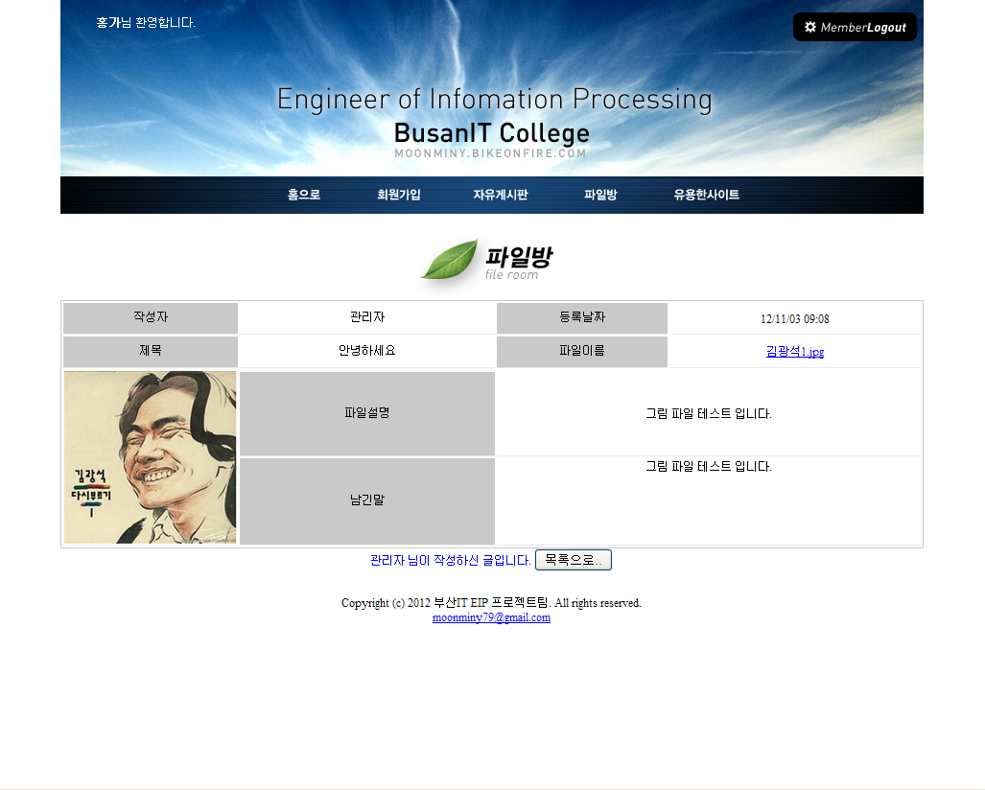 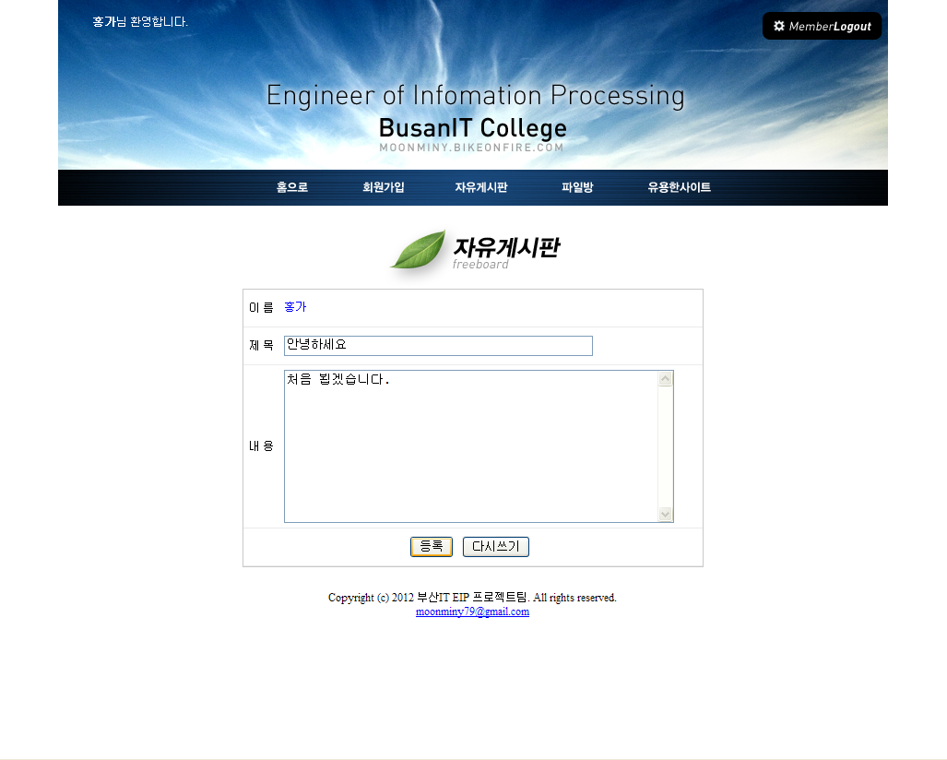 | 글쓰기 화면
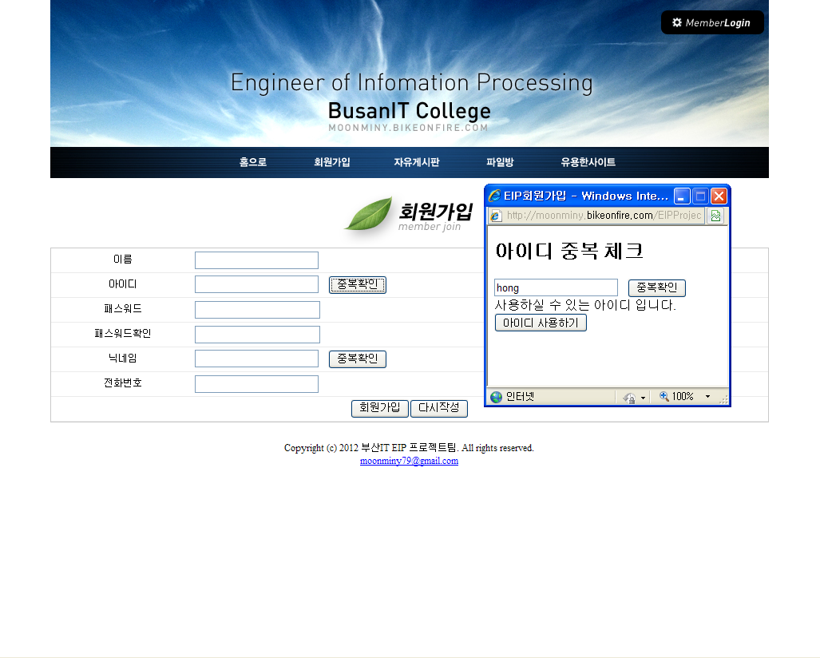

•회원 가입 시 아이디와 닉네임 중복체크 팝업 창이 나타납니다. 이때 특정한 닉네임은 쓸 수 없도록 하였으며 유저가 로그인 과정을 거치면 세션에 유저의 닉네임이 저장됩니다. |  |  |  |  |  |  |  |  |  |  |  | •글 작성에서는 세션에 저장된 유저의 닉네임이 이름에 자동으로 삽입됩니다. 파일 업로드는 Multipart 형식을 사용하였으며 UUID클래스를 사용하여 파일명 중복을 피했습니다.

자유게시판 |  |  |  |  |  |  |  |  |  |  |  | 파일방
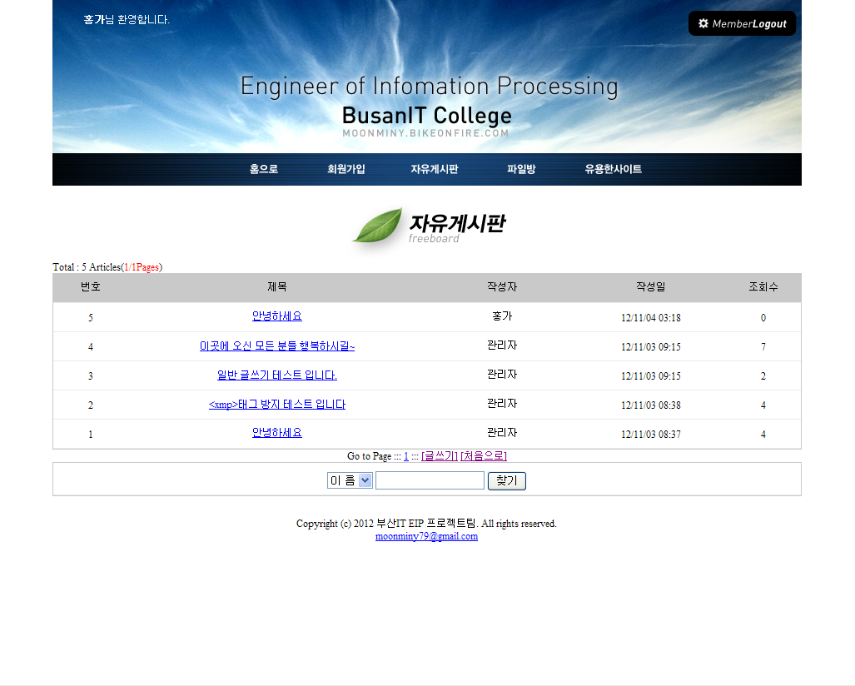

•전체 리스트를 보여주며, 목록이 많을 시 10개 단위로 페이징 처리를 하였습니다. 로그인을 해야만 글쓰기가 가능하게 하였으며, 이름/제목/작성자 별로 게시물 검색을 가능하게 하였습니다. |  |  |  |  |  |  |  |  |  |  |  | •그림 파일일 경우 미리 보기가 가능하며, 파일이름 클릭 시 다운로드 됩니다. 세션을 체크해서 유저 자신이 작성한 글만 삭제 수정이 가능토록 하였습니다.

프로젝트 별 상세 내용

프로젝트 명 |  |  |  |  | 자바 개발 커뮤니티
개발 환경/상세문서 |  |  |  |  | Windows XP |  |  | http://moonminy.bikeonfire.com/document/SpringBoard.doc
Lang/Tools |  |  |  |  | JSP, Spring 3.0 /Eclipse Indogo, Tomcat, jdk 6.0, Oracle 11g
실제 구현 사이트 |  |  |  |  | http://moonminy.bikeonfire.com/SpringWeb |  |  |  |  |  |  |  |  | 테스트 아이디/비번: guest/guest
프로젝트 소개 |  |  |  |  | Spring Framework 3.0으로 구현한 커뮤니티 사이트 입니다.
메인 화면 |  |  |  |  |  |  |  |  |  |  | 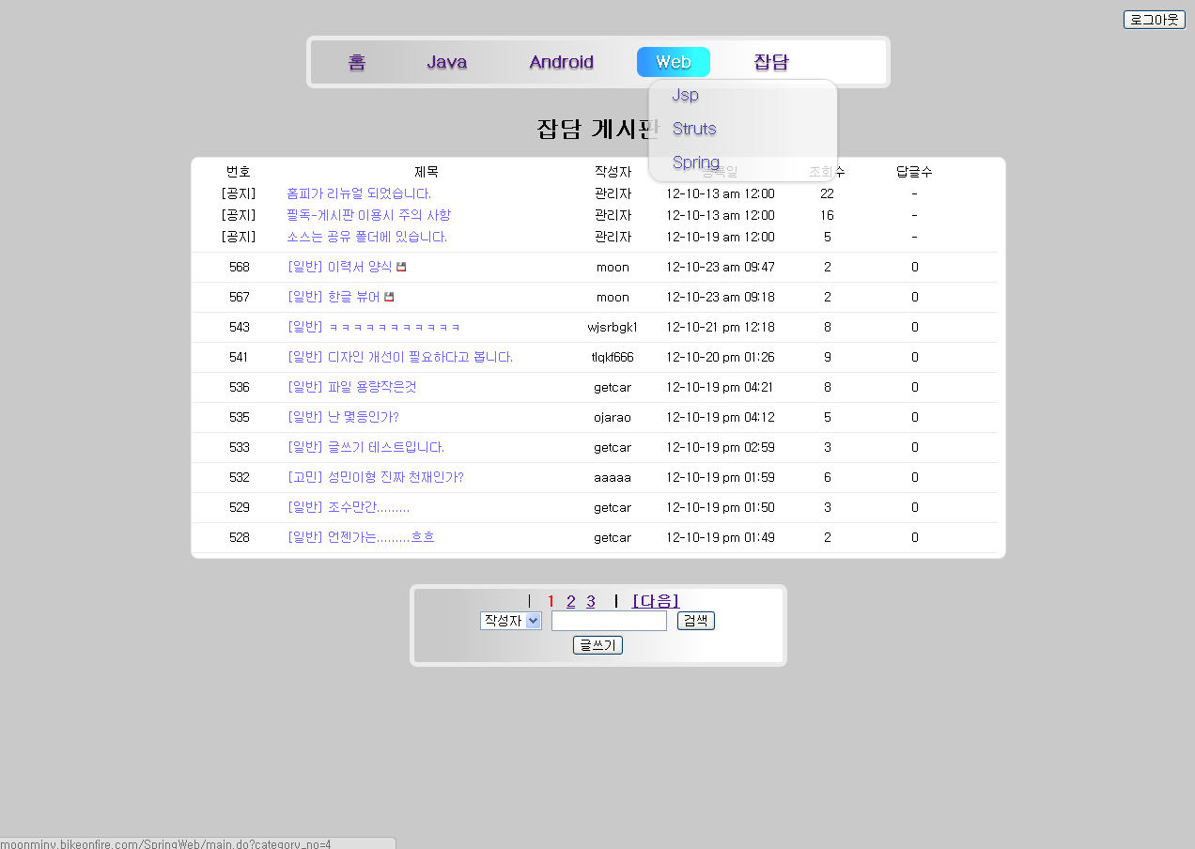 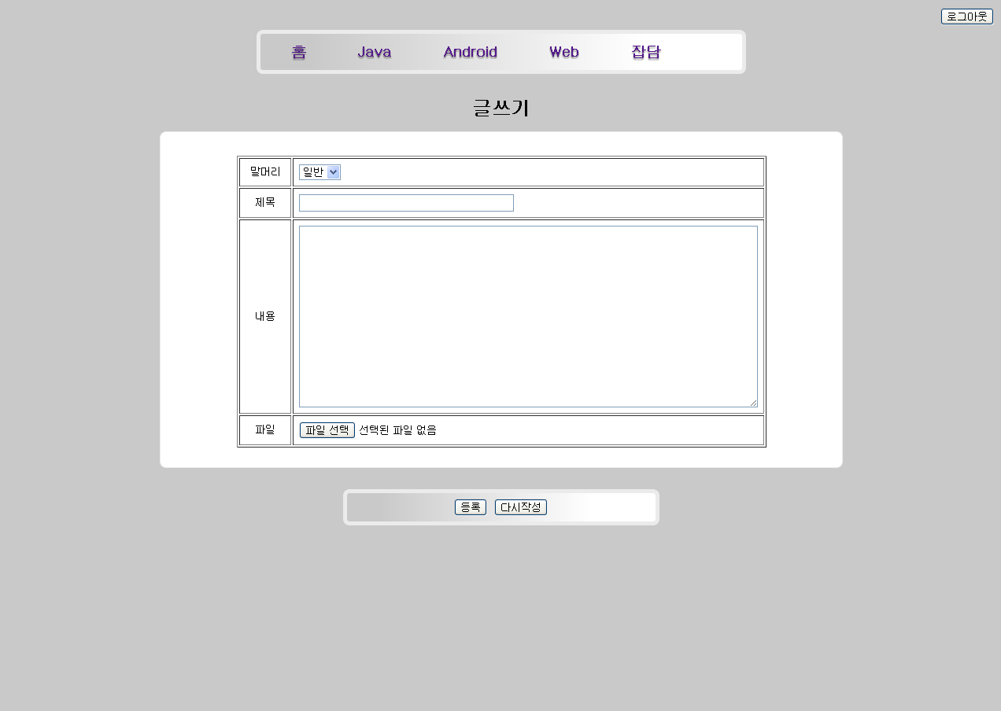 | 리스트 화면
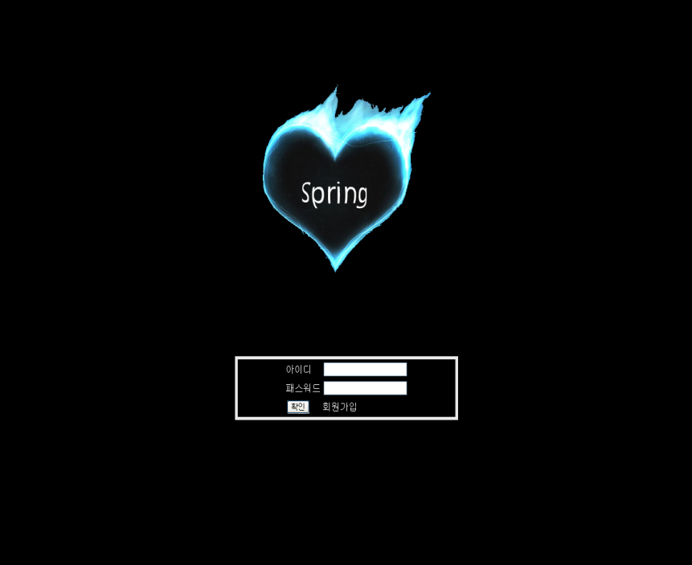

•게시판 전체적으로 Model Attribute를 통해서 request에 대한 값을 저장하였으며, ModelAndView를 통해 각각에 대한 분기를 처리해 주었습니다. |  |  |  |  |  |  |  |  |  |  |  | •카테고리와 게시판 DB를 따로 분리하여 유지 보수를 용이하게 하였으며, CSS3를 사용하여 드랍다운 방식의 카테고리를 구성하였습니다. 페이징과 검색이 가능합니다.

상세 보기 화면 |  |  |  |  |  |  |  |  |  |  |  | 글쓰기 화면
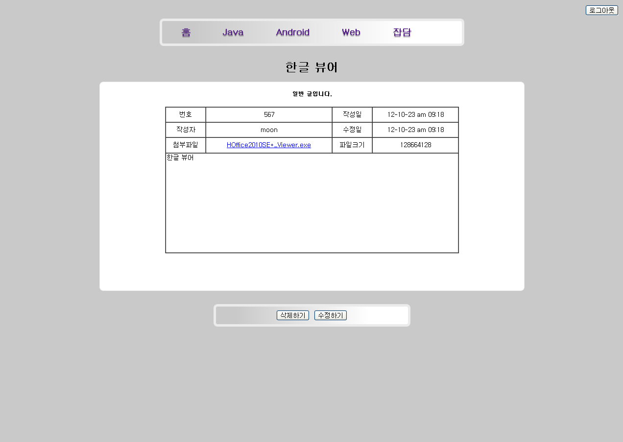

•Spring에서 제공해주는 multipartFile 객체와 transferTo 메소드를 사용하여 파일 업로드/다운로드를 구성하였습니다. UUID를 사용하여 파일 이름 중복을 피했습니다. |  |  |  |  |  |  |  |  |  |  |  | •SHA 암호화를 사용하여 유저 비밀번호를 DB에 저장하고, 메시지 리소스를 사용하여 에러 메시지를 처리 하였습니다. Jstl을 사용하여 글쓰기, 글 수정을 하나의 뷰로 처리하였습니다

프로젝트 별 상세 내용

프로젝트 명 |  |  |  |  | 또리의 지구정복 사기극
개발 환경 |  |  |  |  | Windows XP
Lang/Tools |  |  |  |  | JAVA /Eclipse Indogo, jdk 6.0
팀 인원/참여부분 |  |  |  |  | 4명 / 공 피하기, 공 던지기 전체 알고리즘 구현 개발
프로젝트 소개 |  |  |  |  | Java Swing을 활용한 공 피하기, 공 던지기 게임 입니다.
인트로 화면 |  |  |  |  |  |  |  |  |  |  | 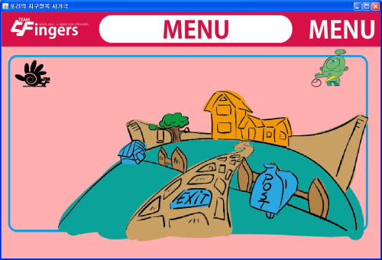 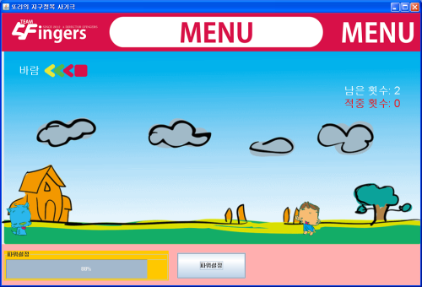 | 메뉴 화면
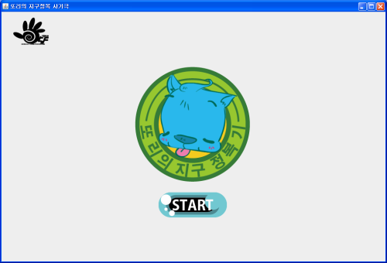

•메인 로고 표현을 5장의 그림과 스레드 기법을 사용하여 마우스를 가져가면 살아있는 것처럼 움직이게 하였습니다. 전체 화면 전환 방식은 Card Layout 을 사용하였습니다. |  |  |  |  |  |  |  |  |  |  |  | •마우스 클릭 리스너를 각각의 그림에 적용하여 집을 클릭하면 공 피하기 게임으로 넘어가고 그네를 클릭하면 공 던지기 게임으로 이동합니다.

공 피하기 화면 |  |  |  |  |  |  |  |  |  |  |  | 공 던지기 화면
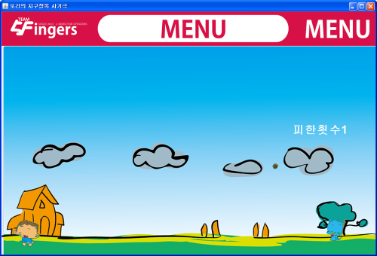

•포물선 운동 공식을 활용하여 실제 공이 날라가는 모습을 표현하였고, 스레드와 더블 버퍼링 기법을 사용하여 화면 깜박임 없이 부드럽게 날아가게 처리 하였습니다. |  |  |  |  |  |  |  |  |  |  |  | •파워설정과 각도 설정을 하고 공을 날립니다. 이때 바람과 중력의 변화 주고 이를 화면에 나타내어 게임의 단조로움을 피해 흥미를 가중 시켰습니다.

프로젝트 별 상세 내용

프로젝트 명 |  |  |  |  | 테라노바
개발 환경 |  |  |  |  | Windows XP
Lang/Tools |  |  |  |  | JAVA /Eclipse Indogo, jdk 6.0, Oracle 10g
팀 인원/참여부분 |  |  |  |  | 3명/ 게임 시나리오, DB에 들어갈 데이터 정리 및 DB 구현
프로젝트 소개 |  |  |  |  | 자바 네트워크를 활용한 온라인 머드 게임 입니다.
회원 가입 / 도움말 보기 화면 |  |  |  |  |  |  |  |  |  |  | 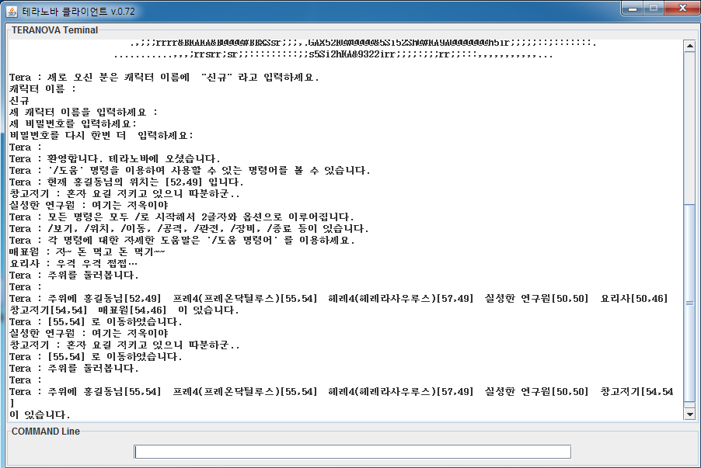 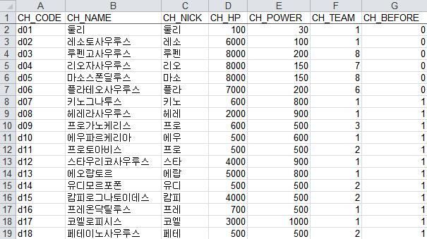 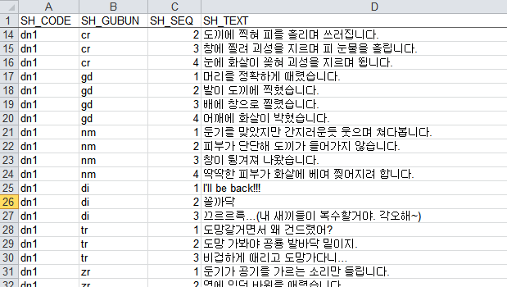 | 위치 이동/ 둘러보기 화면
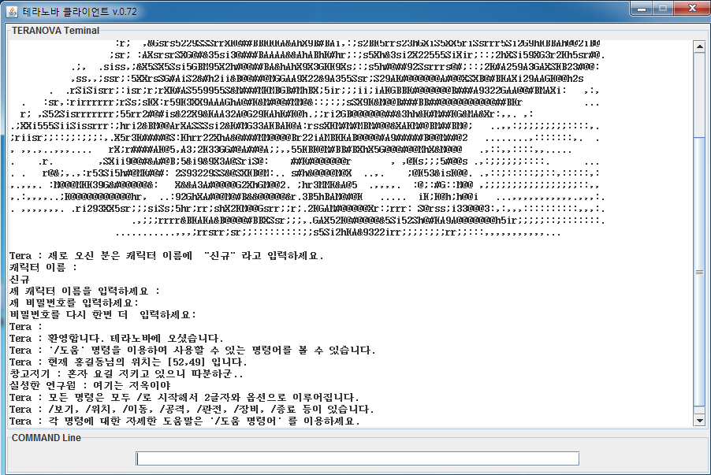

•게임 서버가 구동되면 DB에서 공룡 데이터, NPC 데이터등 게임에 필요한 자료를 읽어들이고, 접속을 위한 소켓을 엽니다. 유저는 배포된 클라이언트로 접속을 하게 됩니다. 전체 맵은 좌표가 있으며, 좌표의 원근에 따라서 대화 내용의 전달이 결정됩니다. |  |  |  |  |  |  |  |  |  |  |  | •접속한 인원 수 만큼 서버에서는 각각의 스레드가 생성되어 입력창의 내용을 전달 받고 게임 명령어(보기, 이동, 공격등)에 따른 처리를 해줍니다. 또한 NPC 마다 각각의 스레드가 존재하며, 다른 형태의 행동을 합니다.

전투 화면 |  |  |  |  |  |  |  |  |  |  |  | DB에 들어간 엑셀 파일 일부분 화면
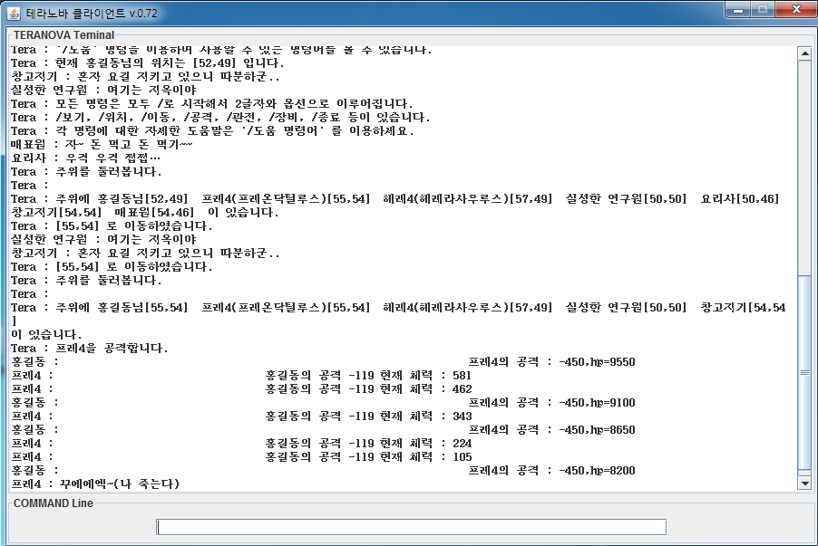

•공룡들은 서버 구동시 전체 적으로 생성되며 무리짓는 공룡들도 있습니다. 유저가 공룡과 전투시 근처에 다른 공룡이 있으면 함께 공격하고, 유저 또한 다른 유저와 동시에 공룡을 잡을 수 있습니다. 유저간 대화는 전체말/귓말/일반말로 가능합니다. |  |  |  |  |  |  |  |  |  |  |  | •실제 트라이아스 시기에 살았던 공룡들을 등장시켜 유저의 몰입감을 한층 높였으며, NPC 대화, 공룡 이름/채력등 전체 데이터를 DB에 저장하여 관리와 구현, 유지 보수를 용의하게 하였습니다.

